FT03042NR单
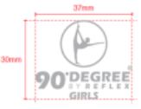
FT03042NR单
黑底加防升华 | 数量
主烫标（90D-HLG011） | 1890
LOGO烫标90（90D-LOGO01） | 1890
灰底不加防升华标 | 数量
主烫标（90D-HLG011） | 1260
LOGO烫标90（90D-LOGO01） | 1260

